Hoja1
Task | resp | estat
sistema d'identificació per controlar l'acces | Alba | ACABAT
Incloure calendari per marcar els dies festius de l'any o linkar un calendari web | Alba | PENDENT
Crear una pagina principal on es puguin escollir entre les “n” maquines i on es pugui veure el rellotge de la OEE diària i amb els controls necessaris per entrar a la maquina en qüestió | Alba | ACABAT
A la pantalla principal de cada maquina deixar només els indicadors de OEE, numero de peces, i distribució temps. | Alba | ACABAT
Si es clica sobre l’indicador de OEE es veuran els 3 indicadors que la composen i com ara, si es clica sobre un es veurà aquest en detall. | Alba | ACABAT
Alarmes programables | Alba | ESTUDI
Comunicacio amb PLC directament (TCP/IP) | Alba | ESTUDI
connexió a internet via cable ethernet | Alba | ESTUDI
Grafiques de distribució d'errors i/o de causes de NG - Revisar info que envia el PLC... | Alba | ESTUDI
Revisió calculs OEE | Alba&Joan | PENDENT
Pantalla o nota infomativa del calcul OEE en la web | Alba | PENDENT
Detallar l'hora que conte el descans per no afectar al calcul de OEE horari | Alba | PENDENT
Revisio casuistica acumulacio dades per no transferencia - Arduino | Alba&Joan | PENDENT
Revisio forats en dades rebudes sense aparent acumulació - La web mostra la informació que hi ha al servidor - Arduino?? | Alba | PENDENT
Grafiques de barres nomes per veure evolucions i en una sola variable (no barrejar variables en grafics de barres) | Alba | PENDENT
informacio al menu princial de quin periode de dates es el que es mostra | Alba | PENDENT
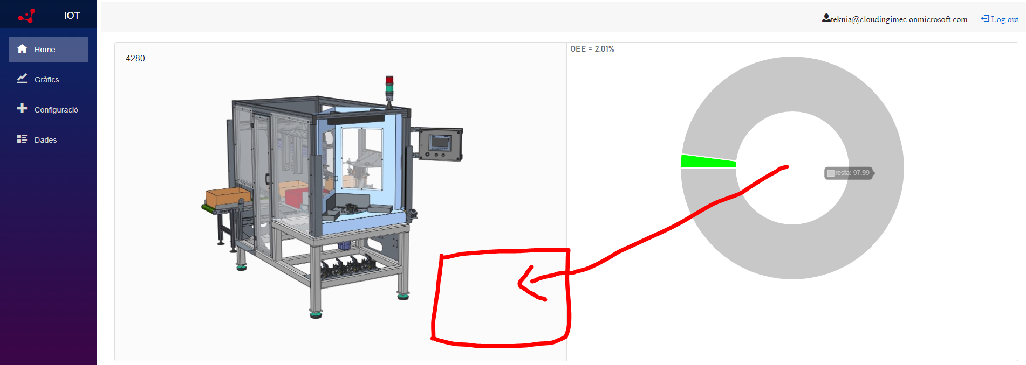 Unificar para la version mobil o todas, trabajar version mobil | Alba | PENDENT
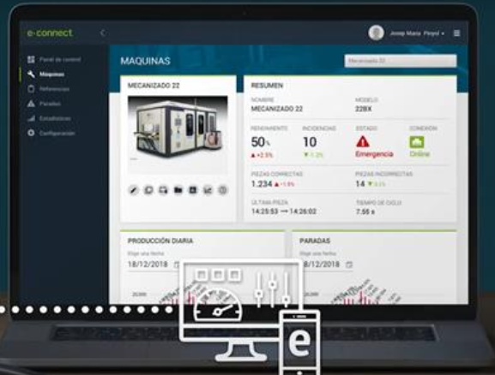 Idees, mostrar el temps de cicle mitja del periode - Amb les dades que envia el PLC no podem saber el temps de cicle | Alba | PENDENT

